GASTO CORRIENTE A
1.GASTO CORRIENTE
Materiales didácticos (kits de robótica)

Cantidad | Producto | Descripción Producto | Descripción de porque es CONSUMIBLE
1 | LEGO Education SPIKE | Kit educativo basado en el sistema LEGO, diseñado para enseñar conceptos STEAM (Ciencia, Tecnología, Ingeniería, Arte y Matemáticas). Incluye piezas de construcción, motores, sensores y una interfaz de programación que permite desarrollar proyectos de robótica e innovación. | 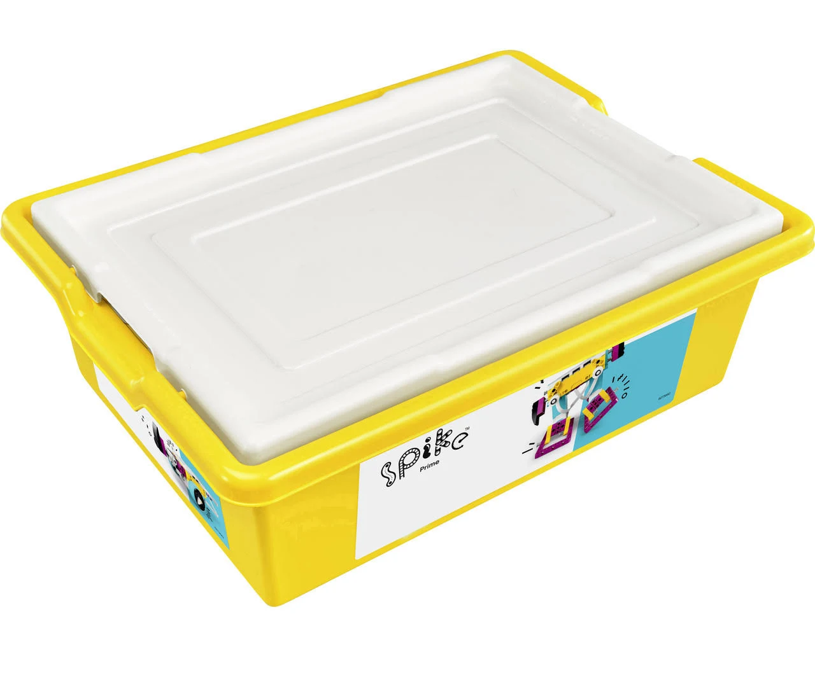 Materiales: Fabricadas con componentes electrónicos montados sobre placas de circuito impreso (PCB) . Debido a que se utiliza en actividades prácticas y experimentales, las piezas plásticas y los componentes electrónicos pueden sufrir desgaste, roturas o extravío. Su naturaleza manipulable y el ensamblaje/desensamblaje constante lo hacen susceptible a deterioro, requiriendo reposición de componentes en el tiempo. Fragilidad: Las placas base son sensibles a impactos físicos, descargas electrostáticas y condiciones ambientales adversas , lo que puede causar daños irreparables. Durabilidad: Aunque están diseñadas para múltiples usos en entornos educativos, su ciclo de vida está limitado por la obsolescencia tecnológica y el desgaste físico debido al uso constante.
2 | Makeblock mBot Neo | Plataforma robótica educativa que integra hardware y software para la enseñanza de programación, electrónica y robótica. Cuenta con módulos electrónicos, sensores, motores y una estructura modular que permite construir y reconfigurar diferentes modelos de robots para proyectos didácticos. | 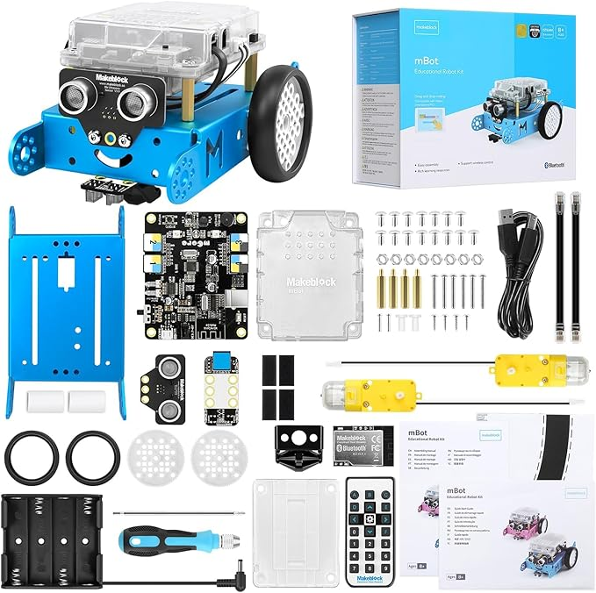 Los componentes electrónicos y mecánicos, así como las piezas modulares, están expuestos a un uso intensivo y repetitivo. Esto puede provocar desgaste, fallo de sensores y pérdida de pequeñas piezas durante el montaje y desmontaje, lo que lleva a la necesidad de reposición frecuente de algunos componentes, clasificándolo como consumible.
2 | Thames & Kosmos Bion | Kit de experimentos y construcción enfocado en la exploración de principios científicos y la ingeniería. Incluye piezas de plástico, accesorios y elementos mecánicos que permiten realizar diversas pruebas y construir modelos funcionales para el aprendizaje práctico de conceptos biológicos y físicos. | 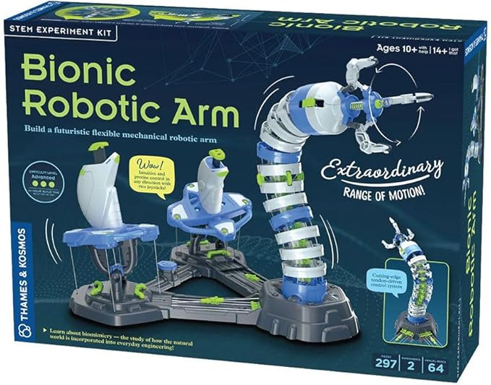 En el ambiente educativo, las piezas y accesorios del kit se someten a pruebas y montajes constantes, lo que puede generar desgaste, daños y la pérdida de pequeñas partes. La naturaleza experimental y el manejo frecuente implican que ciertos componentes deban ser reemplazados a lo largo del tiempo, justificando su clasificación como consumible. | s
2 | OSOYOO-Juego de bloques | Juego de bloques orientado a la construcción y la introducción a la robótica y la electrónica. Compuesto por módulos, piezas de plástico y componentes electrónicos, permite la creación de prototipos y estructuras, fomentando la creatividad y el aprendizaje práctico en entornos STEAM. | 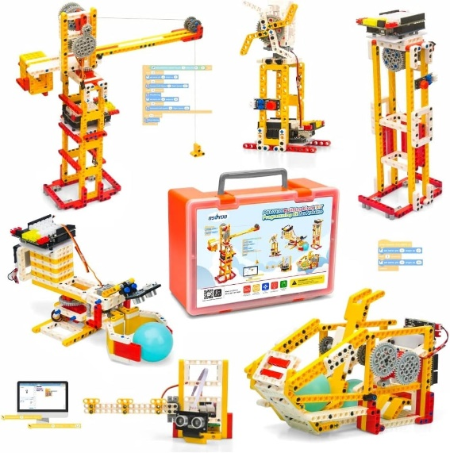 El uso continuo en proyectos prácticos y la manipulación de piezas pequeñas hacen que estos componentes se desgasten, dañen o se pierdan con facilidad. Además, los elementos electrónicos y mecánicos tienen una vida útil limitada en entornos educativos, lo que lleva a su eventual reemplazo y, por tanto, se consideran consumibles en el marco de su uso intensivo.

